Sheet1
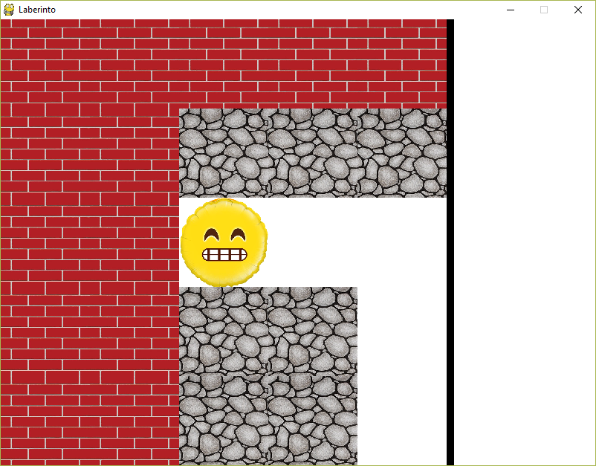
2017-10-21
TP de Redes | Punto de partida
 |  | Column 1 | Column 2 | Column 3 | Column 4 | Column 5 | REFERENCIAS
 |  |  |  |  |  |  | Pared | P
 | Fila 1 | F | F | F | F | F | Guardia | G
 | Fila 2 | F | F | P | P | P | Camino | C
 | Fila 3 | F | F | E | C | C | Llave | L
 | Fila 4 | F | F | P | P | C | Entrada | E
 | Fila 5 | F | F | P | P | C | Salida | S
 |  |  |  |  |  |  | Fuera | F
 |  |  |  |  |  |  | Oro | O
 | STRING= | FFFFF FFPPP FFECC FFPPC FFPPC

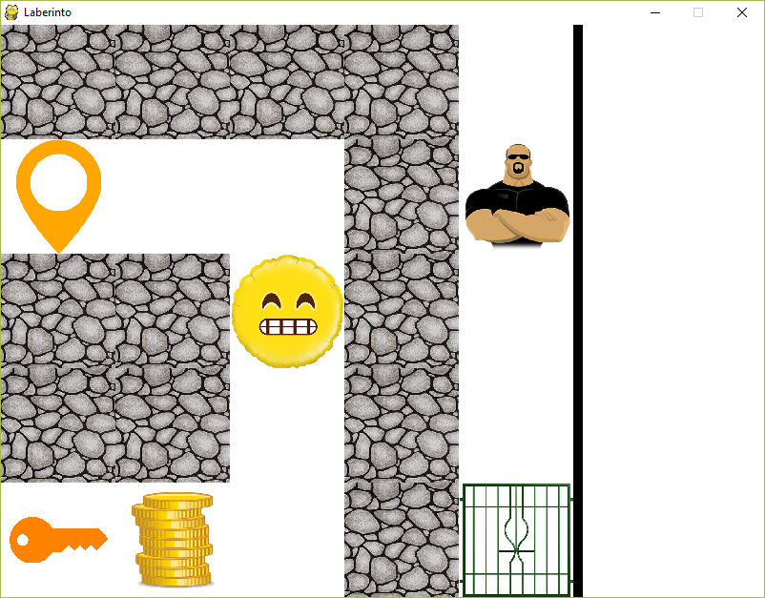
 | Nueva posición del jug. tras moverse desde el punto de partida a la derecha dos veces y una vez abajo
 |  | Column 1 | Column 2 | Column 3 | Column 4 | Column 5 | REFERENCIAS
 |  |  |  |  |  |  | Pared | P
 | Fila 1 | P | P | P | P | C | Guardia | G
 | Fila 2 | E | C | C | P | G | Camino | C
 | Fila 3 | P | P | C | P | C | Llave | L
 | Fila 4 | P | P | C | P | C | Entrada | E
 | Fila 5 | L | O | C | P | S | Salida | S
 |  |  |  |  |  |  | Fuera | F
 |  |  |  |  |  |  | Oro | O
 | STRING= | PPPPC ECCPG PPCPC PPCPC LOCPS

